使い方
<学習の計画と記録 使用の流れ例>
① | 先生 | ・各回ごとか，学期ごとの「学習の計画と記録」シートを選択し，生徒数分出力する。
 |  | ・事前に「学習の計画と記録」を配付する。
② | 生徒 | ・「学習の計画と記録」の中にある「◆自分の目標を書こう。」の欄に目標を書く。
 |  | ・プリントに取り組み，自己採点する。
③ | 先生 | ・採点し終わったプリントを回収し，ROMの中の［自動集計ソフトSasatto］で得点を入力する。
 |  | ・［自動集計ソフトSasatto］の中の「単元別個人票(個人成績資料)」を出力して生徒に配付する。
④ | 生徒 | ・「単元別個人票(個人成績資料)」を確認しながら，「学習の計画と記録」に得点やふり返りを記入する。
⑤ | 先生 | ・定期テスト後などに「学習の計画と記録」を回収する。評価などの参考資料として使用する。

＜①「学習の計画と記録」の選択と出力＞
このファイルには，次の２種類のシートがあります。
いずれかをご使用ください。
 | １ 「各回ごと」：各単元ごとに目標やふり返りを記入する欄があります。
 | ２ 「１学期」「２学期」「３学期」：目標やふり返りを記入する欄は，学期に１回です。
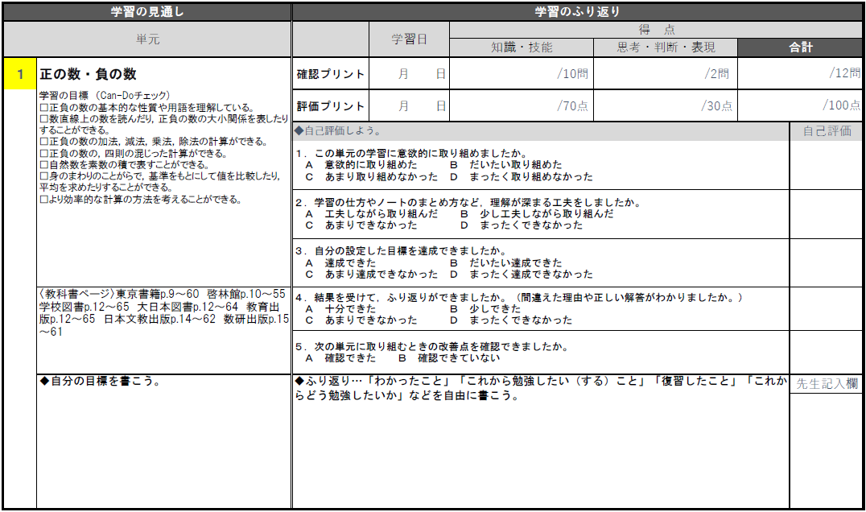
 |  |  |  |  |  | ※画像は各回ごと

黄色の部分にプリント番号を入力すると，単元名，学習の目標，教科書ページが自動で表示されます。

<②・④「学習の計画と記録」の書き方例>
書き方の例を赤字で示しています。下記は一例ですので，自由にご使用ください。 |  |  |  |  |  | ※画像は各回ごと
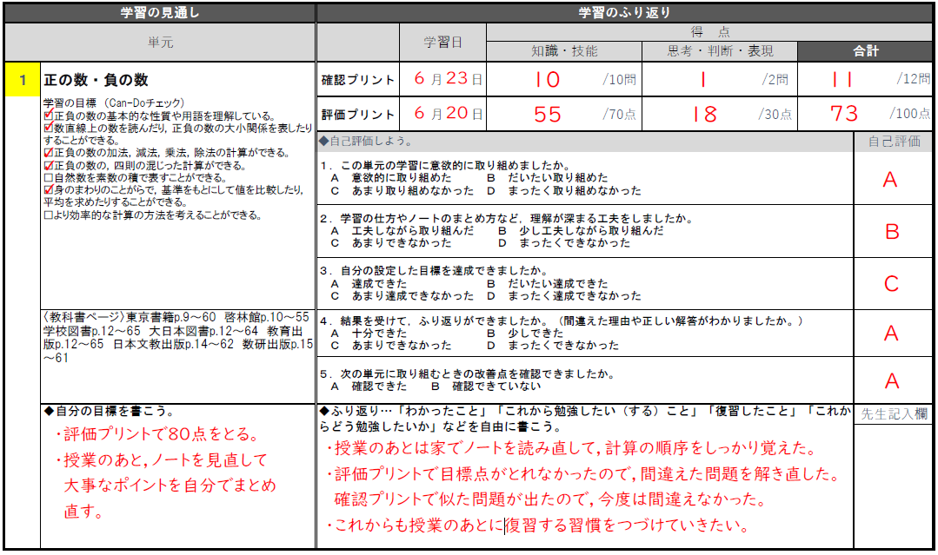

「先生記入欄」の評価を［自動集計ソフトSasatto］に入力すると，評価プリントの「主体的に学習に取り組む態度」の評価と合わせた合計評価が自動で計算されます。
出題範囲を示すときに配付し，生徒に自分の目標を書かせます。

＜主体的に学習に取り組む態度の評価の例＞
「主体的に学習に取り組む態度」の評価については，
① | 知識及び技能を獲得したり，思考力，判断力，表現力等を身に付けたりすることに向けた粘り強い取組を行おうとする側面
② | ①の粘り強い取組を行う中で，自らの学習を調整しようとする側面
という二つの側面から評価することが求められます。

「学習の計画と記録」は，主に上の②の態度をはかるために使用することができます。
 | 評価 | 評価の具体例
 | A | ・高い目標が立てられている。 ・目標に向かって取り組んだことによって，目標を達成している。 ・間違えた問題を復習し，自分の学習を調整しようとしている。 ・自分の学習状況を把握し，結果をふまえた上で次の目標が具体的に立てられている。
 | B | ・目標に向かって取り組んだが，目標を達成できなかった。 ・間違えた問題の解きなおしをしている。 ・自分の学習状況から，次の目標を立てようとしている。
 | C | ・自分の力より低い目標を立てている。 ・目標に向かって取り組むことができていない。 ・間違えた問題の復習ができていない。 ・自分の学習状況をふまえた次の目標が立てられていない。

評価プリント裏面の「主体的に学習に取り組む態度」の問いは，主に上の①の状況をはかるために使用することができます。
 | 評価 | 評価の具体例
 | A | ・数学のよさに気づき，学習したことを活かして説明することができている。 ・数学のよさに気づき，よりよく問題を解決しようと考えている。 ・学習したことを活かして，自分の考えやその理由を書くことができている。 ・複数の側面から説明しようとしている。 ・数学を身近な例に落とし込もうとしている。
 | B | ・学習したことをまとめようとしている。 ・問題を解決しようとしている。 ・自分の考えを書こうとしている。
 | C | ・問いの主旨から外れている。 ・問題を解決しようとしていない。 ・自分の考えを書こうとしていない。
 |  |  |  | ※評価の例は，国立教育政策研究所の学習評価に関する資料などを参考に，弊社で独自に作成したものです。
 |  |  |  | ご指導状況などをふまえて適宜ご変更ください。

 | 「学習の計画と記録」と評価プリント裏面の問いをあわせて，主体的に学習に取り組む態度の評価をする場合の例。
 | ※「自動集計ソフトSasatto」で自動計算された評価は，下記の表にもとづいています。(基準は編集可)

 |  |  | 評価プリント
 |  |  | A | B | C
 | 学習の計画と記録 | A | A | Ａ | B
 |  | B | A | B | C
 |  | C | B | C | C
 | ※ROM収録の補充問題を使用し,「主体的に学習に取り組む態度」の評価を補強することもできます。

